Лист1
 | Бланк замовлення парфумів 60 мл
 |  |  | Можна заповнити кількість замовлення та надіслати цей бланк нам на Вайбер +380636351102
№ | Артикул (ПР-1) | Вид продукции | Название парфюма | Бренд | Кол-во | Фото
1 | ПР-11(1) | парф. жен, 60 мл | 3 L'imperatrice | D&G |  | 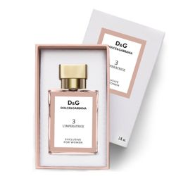
2 | ПР-11(2) | парф. жен, 60 мл | Eclat D Arpege | Lanvin |  | 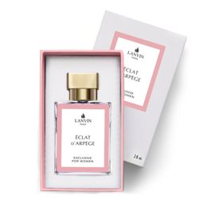
3 | ПР-11(3) | парф. жен, 60 мл | Bright Crystal | Versace |  | 
4 | ПР-11(4) | парф. жен, 60 мл | In Red | Armand Basi |  | 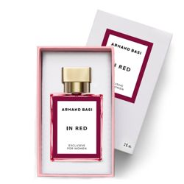
5 | ПР-11(5) | парф. жен, 60 мл | Marry Me | Lanvin |  | 
6 | ПР-11(6) | парф. жен, 60 мл | Mademoiselle | Azzaro |  | 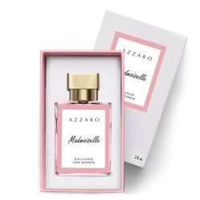
7 | ПР-11(7) | парф. жен, 60 мл | Light Blue Women | D&G |  | 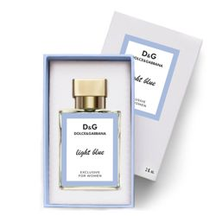
8 | ПР-11(8) | парф. жен, 60 мл | Cance Tendre | Chanel |  | 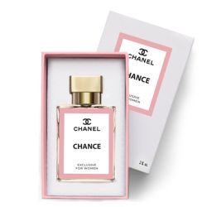
9 | ПР-11(9) | парф. жен, 60 мл | Cance Frech | Chanel
10 | ПР-11(11) | парф. жен, 60 мл | Coco Mademoiselle | Chanel |  | 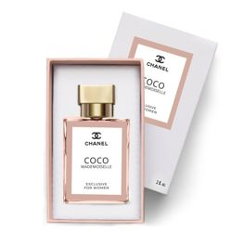
11 | ПР-11(12) | парф. жен, 60 мл | La Vie Est Belle | Lancome
12 | ПР-11(13) | парф. жен, 60 мл | L'Eau par Kenzo | Kenzo |  | 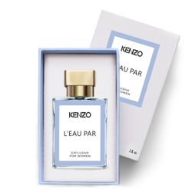
13 | ПР-11(14) | парф. жен, 60 мл | SI | Giorgio Armani |  | 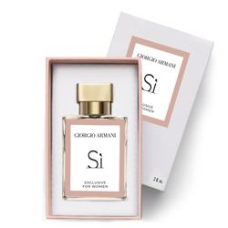
14 | ПР-11(15) | парф. жен, 60 мл | Acqua di Gioia | Giorgio Armani |  | 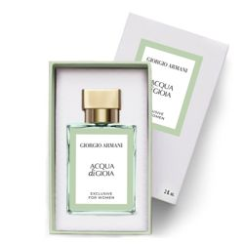
15 | ПР-11(17) | парф. жен, 60 мл | Lady Million | Paco Rabanne
16 | ПР-11(19) | парф. жен, 60 мл | Chery Bloming Boket | Dior |  | 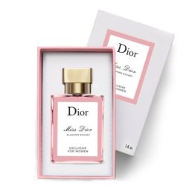
17 | ПР-11(20) | парф. жен, 60 мл | Ange Demond Secret | Givenchy
18 | ПР-11(21) | парф. жен, 60 мл | Funny | Moschino
19 | ПР-11(22) | парф. жен, 60 мл | Love Love | Moschino |  | 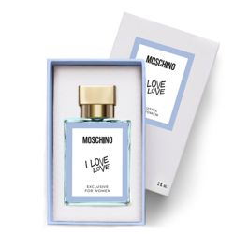
20 | ПР-11(23) | парф. жен, 60 мл | Jadore | Dior |  | 
21 | ПР-11(24) | парф. жен, 60 мл | Meow | Katy Perry |  | 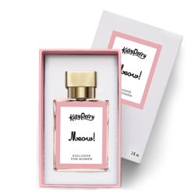
22 | ПР-11(25) | парф. жен, 60 мл | Red apple | Nina Ricci
23 | ПР-11(26) | парф. жен, 60 мл | Donna Edp | Trussardi
24 | ПР-11(28) | парф. жен, 60 мл | Black Opium | YSL
25 | ПР-11(29) | парф. жен, 60 мл | Good Girl | Carolina Herrera
26 | ПР-11(34) | парф. жен, 60 мл | Mon Paris | YSL
27 | ПР-11(37) | парф. жен, 60 мл | Pour Femme | Lacoste
28 | ПР-11(40) | парф. жен, 60 мл | Incanto Shine | Salvatore Ferragamo
29 | ПР-11(41) | парф. жен, 60 мл | Green Tea | Elizabeth Arden
30 | ПР-11(47) | парф. муж, 60 мл | Aventus | Creed
31 | ПР-11(48) | парф. муж, 60 мл | Fahretheit | Christion Dior
32 | ПР-11(51) | парф. муж, 60 мл | Sauvage Eau | Christion Dior
33 | ПР-11(52) | парф. муж, 60 мл | 12.12 White Blanc | Lacoste
34 | ПР-11(53) | парф. муж, 60 мл | Esential Sport Men | Lacoste
35 | ПР-11(54) | парф. муж, 60 мл | Essential Men Ml | Lacoste
36 | ПР-11(55) | парф. муж, 60 мл | Invictus | Paco Rabanne
37 | ПР-11(56) | парф. муж, 60 мл | Fresh | Versace
38 | ПР-11(57) | парф. муж, 60 мл | Code Sport | Armani
39 | ПР-11(59) | парф. муж, 60 мл | Acqua Di Gio | Giorgio Armani
40 | ПР-11(60) | парф. муж, 60 мл | Allure Men Sport | Chanel
41 | ПР-11(61) | парф. муж, 60 мл | Egoiste | Chanel
42 | ПР-11(62) | парф. муж, 60 мл | Blue | Chanel
43 | ПР-11(65) | парф. муж, 60 мл | 1 Million | Pacco Rabbane
44 | ПР-11(66) | парф. муж, 60 мл | Blue Seduction | Antonio Banderas
45 | ПР-11(67) | парф. муж, 60 мл | Boss No 6 | Boss
46 | ПР-11 (75) | парф. муж, 60 мл | Eros | Versace
47 | ПР-11(76) | парф. жен, 60 мл | Fleur Narcotique | Ex Nihilo
48 | ПР-11(78) | парф. жен, 60 мл | Versense | Versace
49 | ПР-11(83) | парф. жен, 60 мл | Bombshell | Victoria`s Secret
50 | ПР-11(92) | парф. жен, 60 мл | Good Girl Gone Bad | Kilian
51 | ПР-11(98) | парф. муж, 60 мл | L'eau par kenzo | Kenzo
52 | ПР-11(101) | парф. жен, 60 мл | Modern princess | Lanvin
53 | ПР-11(102) | парф. жен, 60 мл | Kirke | Tiziana terenzi |  | 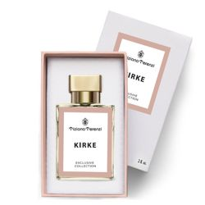
54 | ПР-11(103) | парф. жен, 60 мл | Flora parfum | Gucci |  | 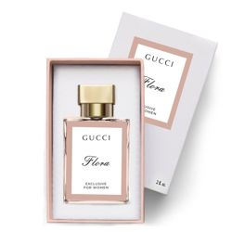
55 | ПР-11(104) | парф. жен, 60 мл | Andromeda | Tiziana terenzi |  | 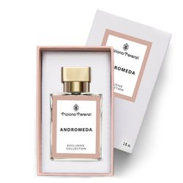
56 | ПР-11(106) | парф. жен, 60 мл | Bal d'afrique | Byredo
57 | ПР-11(107) | парф. жен, 60 мл | Gypsy water | Byredo
58 | ПР-11(108) | парф. жен, 60 мл | Flora gorgeous garden | Gucci
59 | ПР-11(109) | парф. жен, 60 мл | Scandal | Jean Paul Gaultier
60 | ПР-11(110) | парф. жен, 60 мл | Baccarat rouge 540 | Maison Fr.Kurkdjian
61 | ПР-11(113) | парф. жен, 60 мл | Black phan.mem.mori | Kilian
62 | ПР-11(114) | парф. муж, 60 мл | Light blue | Dolce cabba
63 | ПР-11(115) | парф. жен, 60 мл | Crystal Love For Her | Attar Collection
64 | ПР-11(116) | парф. унисекс, 60 мл | Hayati | Attar Collection
65 | ПР-11(117) | парф. муж, 60 мл | Bad Boy | Carolina Herrera |  | 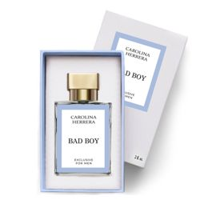
66 | ПР-11(118) | парф. муж, 60 мл | K By Dolce Gabbana | Dolce&Gabbana |  | 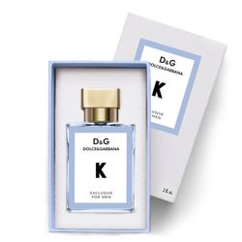
67 | ПР-11(119) | парф. жен, 60 мл | Fiesta Carioca | Escada |  | 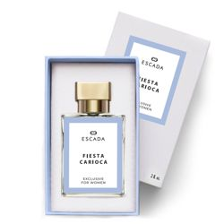
68 | ПР-11(120) | парф. жен, 60 мл | Miami Blossom | Escada |  | 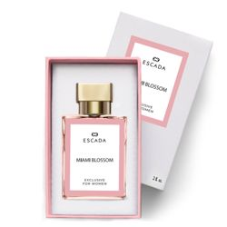
69 | ПР-11(121) | парф. жен, 60 мл | Sorbetto Rosso | Escada |  | 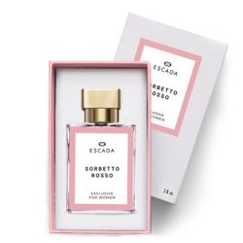
70 | ПР-11(128) | парф. унисекс, 60 мл | Rolling In Love | Kilian |  | 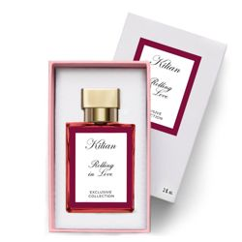
71 | ПР-11(130) | парф. жен, 60 мл | Idole | Lancome |  | 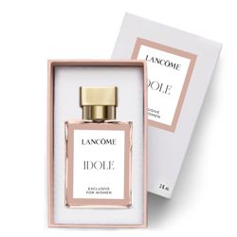
72 | ПР-11(131) | парф. жен, 60 мл | Olympea | Paco Rabanne |  | 
73 | ПР-11(132) | парф. унисекс, 60 мл | Bitter Peach | Tom Ford |  | 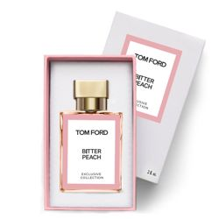
74 | ПР-11(134) | парф. унисекс, 60 мл | Tobacco Vanille | Tom Ford |  | 
75 | ПР-11(135) | парф. унисекс, 60 мл | Lost Cherry | Tom Ford |  | 
76 | ПР-11(137) | парф. жен, 60 мл | Just A Kiss | Victoria`s Secret |  | 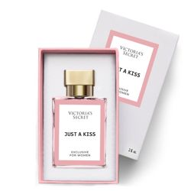
77 | ПР-11(138) | парф. жен, 60 мл | Bombshell Paradise | Victoria`s Secret |  | 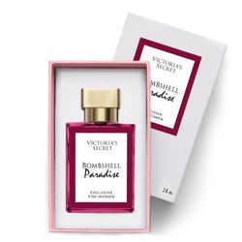
78 | ПР-11(139) | парф. жен, 60 мл | Bombshell Wild Flowers | Victoria`s Secret |  | 
79 | ПР-11(140) | парф. жен, 60 мл | Crush | Victoria`s Secret |  | 
80 | ПР-11(141) | парф. жен, 60 мл | Eau So Sex | Victoria`s Secret
81 | ПР-11(142) | парф. жен, 60 мл | Black Opium Exotic Illusion | Yves Saint Laurent |  | 
82 | ПР-11(143) | парф. жен, 60 мл | Frosted Cream | Zara |  | 
83 | ПР-11(144) | парф. унисекс, 60 мл | Pink Molecule 090.09 | Zarkoperfume |  | 
84 | ПР-11(145) | парф. унисекс, 60 мл | Molecule 01+ Mandarin | Escentric Molecules |  | 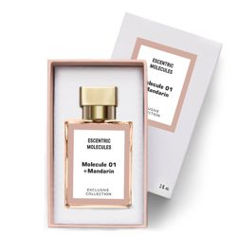
85 | ПР-11(148) | парф. жен, 60 мл | Dreamer | Victoria`s Secret |  | 
86 | ПР-11(149) | парф. жен, 60 мл | Very sexy sea | Victoria`s Secret |  | 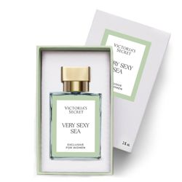
87 | ПР-11(151 ) | парф. жен, 60 мл | Ganymede | Mark-Antoine Barrois |  | 
88 | ПР-11(152 ) | парф. жен, 60 мл | Confidence | Victoria`s Secret |  | 
89 | ПР-11(154 ) | парф. унисекс, 60 мл | Compassion | Victoria`s Secret |  | 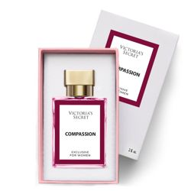
90 | ПР-11(155 ) | парф. унисекс, 60 мл | Balance | Victoria`s Secret |  | 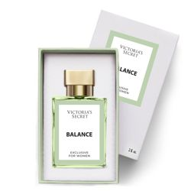
91 | ПР-11(156 ) | парф. жен, 60 мл | Fame | Paco Rabanne |  | 
92 | ПР-11(157 ) | парф. муж, 60 мл | Noble wood | Boss |  | 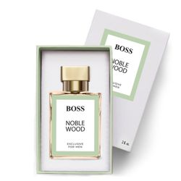
93 | ПР-11(158 ) | парф. унисекс, 60 мл | Musk Kashmir | Attar Collection |  | 
94 | ПР-11(161 ) | парф. жен, 60 мл | XO Victoria | Victoria`s Secret |  | 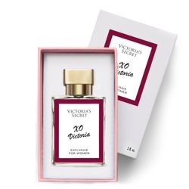
95 | ПР-11(165) | парф. унисекс, 60 мл | Vanilla Blend | Zielinski & Rozen |  | 
96 | ПР-11(167) | парф. унисекс, 60 мл | Cherry Smoke | Tom Ford |  | 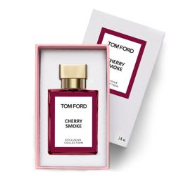
97 | ПР-11(168 ) | парф. жен, 60 мл | Bombshell Celebration | Victoria`s Secret |  | 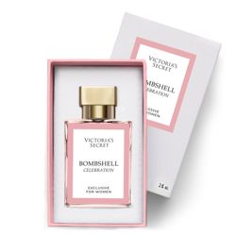
98 | ПР-11(169) | парф. жен, 60 мл | Bombshell Sundrenched | Victoria`s Secret |  | 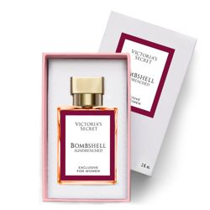
99 | ПР-11(170 ) | парф. жен, 60 мл | Toy 2 Bubble Gum | Moschino |  | 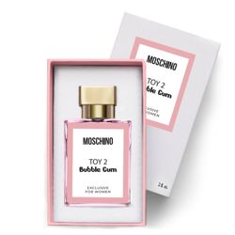
100 | ПР-11(173 ) | парф. унисекс, 60 мл | Azalea | Attar Collection |  | 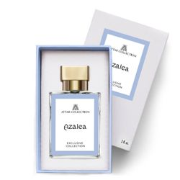
101 | ПР-11(175 ) | парф. унисекс, 60 мл | Fucking Fabulous | Tom Ford |  | 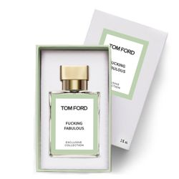
102 | ПР-11(178 ) | парф. жен, 60 мл | Blanche | Byredo |  | 
103 | ПР-11(184 ) | парф. унисекс, 60 мл | Саssiopea | Tiziana Terenzi |  | 
104 | ПР-11(185 ) | парф. жен, 60 мл | My Way | Giorgio Armani |  | 
105 | ПР-11(186) | парф. жен, 60 мл | Candy Love | Escada |  | 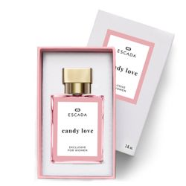
106 | ПР-11(187 ) | парф. жен, 60 мл | Bombshell Holiday | Victoria's Secret |  | 
107 | ПР-11(188 ) | парф. жен, 60 мл | Sexy Graffiti | Escada |  | 
108 | ПР-11(189 ) | парф. жен, 60 мл | Tease | Victoria's Secret |  | 
109 | ПР-11(190) | парф. жен, 60 мл | Alien | Mugler |  | 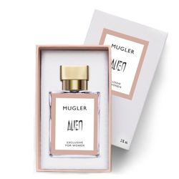
110 | ПР-11(191) | парф. жен, 60 мл | Delina | Parfums de Marly |  | 
111 | ПР-11(192) | парф. унисекс, 60 мл | Soliel Blanc | Tom Ford |  | 
112 | ПР-11(193) | парф. муж, 60 мл | The One | Dolce & Gabbana |  | 
113 | ПР-11(194) | парф. муж, 60 мл | XS Pour Homme | Paco Rabanne |  | 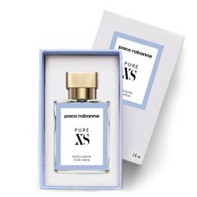
114 | ПР-11(195) | парф. унисекс, 60 мл | Black Afgano | Nasomatto |  | 
115 | ПР-11(196) | парф. муж, 60 мл | Le Male Le Parfum | Jean Paul Gaultier |  | 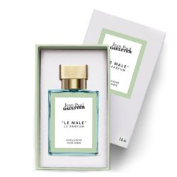
116 | ПР-11(197) | парф. муж, 60 мл | Sauvage Elixir | Dior |  | 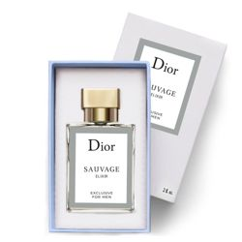
117 | ПР-11(198) | парф. муж, 60 мл | Gentleman | Givenchy |  | 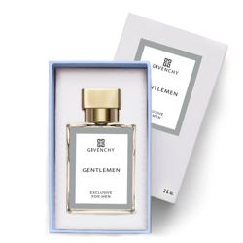
118 | ПР-11(200) | парф. жен, 60 мл | Angel | Mugler |  | 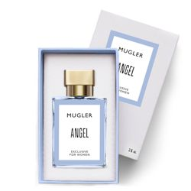
119 | ПР-11(201) | парф. унисекс, 60 мл | Replica By the Fireplace | Maison Margiela |  | 
120 | ПР-11(202) | парф. унисекс, 60 мл | Baccarat Rouge 540 Extrait | Maison Fr.Kurkdjian |  | 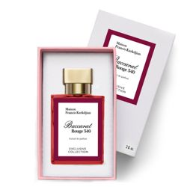
121 | ПР-11(203) | парф. жен, 60 мл | Libre | YSL |  | 
122 | ПР-11(204) | парф. жен, 60 мл | Paradoxe | Prada |  | 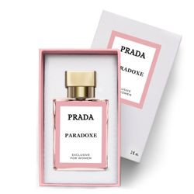
123 | ПР-11(205) | парф. муж, 60 мл | Pegasus | Parfums de Marly |  | 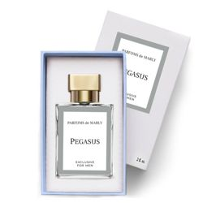
124 | ПР-11(207) | парф. унисекс, 60 мл | Vanilla Sex | Tom Ford |  | 
125 | ПР-11(208) | парф. унисекс, 60 мл | Vanille Fatale | Tom Ford |  | 
126 | ПР-11(209) | парф. унисекс, 60 мл | Blue Talisman | Ex Nihilo |  | 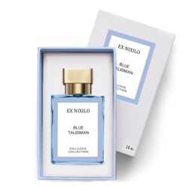
127 | ПР-11(210) | парф. унисекс, 60 мл | Tilia | Mark-Antoine Barrois |  | 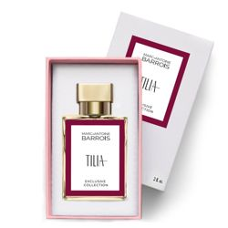
128 | ПР-11(211) | парф. унисекс, 60 мл | Megamare | Orto Parisi |  | 
129 | ПР-11(212) | парф. муж, 60 мл | Scandal | Jean Paul Gaultier |  | 
130 | ПР-11(213) | парф. унисекс, 60 мл | Neroli Amara | Van Cleef & Arpels
131 | ПР-11(214) | парф. жен, 60 мл | Orchidee Vanille | Van Cleef & Arpels
132 | ПР-11(215) | парф. унисекс, 60 мл | Vanilla Diorama | Dior |  | 
133 | ПР-11(216) | парф. унисекс, 60 мл | Cuir Béluga | Guerlain
134 | ПР-11(217) | парф. жен, 60 мл | Attrape-Reves | Louis Vuitton
135 | ПР-11(218) | парф. муж, 60 мл | Stronger With You | Armani Emporio
204 | ПР-11(219) | парф. жен, 60 мл | Dahab | Kajal |  | 
205 | ПР-11(220) | парф. унисекс, 60 мл | Lamar | Kajal
206 | ПР-11(221) | парф. унисекс, 60 мл | Almaz | Kajal
207 | ПР-11(222) | парф. жен, 60 мл | Devil's Intrigue | HFC
208 | ПР-11(223) | парф. унисекс, 60 мл | Vanilla Powder | Matiere Premiere
209 | ПР-11(224) | парф. унисекс, 60 мл | Dear Polly | Vilhelm Parfumerie
210 | ПР-11(225) | парф. унисекс, 60 мл | Symphony | Louis Vuitton
211 | ПР-11(226) | парф. унисекс, 60 мл | Angel`s Share | Kilian
212 | ПР-11(227) | парф. унисекс, 60 мл | Blanche Bete | Liquides Imaginaires
213 | ПР-11(228) | парф. жен, 60 мл | Blossom Love | Amouage
214 | ПР-11(229) | парф. жен, 60 мл | Love Delight | Amouage
215 | ПР-11(230) | парф. унисекс, 60 мл | Guidance | Amouage |  | 
216 | ПР-11(231) | парф. унисекс, 60 мл | Psychedelic Love | Initio |  | 
217 | ПР-11(232) | парф. унисекс, 60 мл | Yara | Lattafa Perfumes |  | 
218 | ПР-11(233) | парф. жен, 60 мл | Eclaire | Lattafa Perfumes |  | 
219 | ПР-11(234) | парф. унис, 60 мл | Musk Therapy | Initio
220 | ПР-11(235) | парф. жен, 60 мл | Valaya | Parfums de Marly |  | 
221 | ПР-11(236) | парф. унисекс, 60 мл | Painter | Genyum |  | 
222 | ПР-11(237) | парф. унисекс, 60 мл | Gaba | Hormone |  | 
223 | ПР-11(238) | парф. унисекс, 60 мл | This is Not Testosterone | Hormone
224 | ПР-11(239) | парф. муж, 60 мл | Imagination | Louis Vuitton |  | 
225 | ПР-11(240) | парф. унисекс 60 мл | Ombre Nomade | Louis Vuitton |  | 
226 | ПР-11(241) | парф. унисекс 60 мл | Roses Vanille | Mancera |  | 
227 | ПР-11(242) | парф. унисекс 60 мл | Red Tobacco | Mancera |  | 
228 | ПР-11(243) | парф. Унисекс 60 мл | Kolada | Kajal |  | 
229 | ПР-11(244) | парф. унисекс, 60 мл | Matsukita | Clive Christian |  | 
230 | ПР-11(245) | парф. жен, 60 мл | Jump up and Kiss Me Ecstatic | Clive Christian |  | 
231 | ПР-11(247) | парф. жен, 60 мл | Elle | YSL |  | 
232 | ПР-11(246) | парф. жен, 60 мл | Libre Vanilla Couture | YSL |  | 
233 | ПР-11(248) | парф. унисекс, 60 мл | Mango Skin | Vilhelm Parfumerie |  | 
234 | ПР-11(249) | парф. унисекс, 60 мл | Atelier des Fleurs Cedrus | Chloé |  | 
235 | ПР-11(250) | парф. унисекс, 60 мл | Guidance 46 | Amouage |  | 
236 | ПР-11(251) | парф. унисекс, 60 мл | Bois Imperial | Essential Parfums |  | 
237 | ПР-11(252) | парф. унисекс, 60 мл | One Umbrella For Two | Floraïku Paris |  | 
238 | ПР-11(253) | парф. унисекс, 60 мл | Bianco Latte | Giardini di Toscana |  | 
239 | ПР-11(254) | парф. унисекс, 60 мл | Angels' Share Paradis | Kilian |  | 
240 | ПР-11(255) | парф. унисекс, 60 мл | Angels' Share On The Rocks | Kilian |  | 
241 | ПР-11(256) | парф. жен, 60 мл | La Bomba | Carolina Herrera |  | 
242 | ПР-11(257) | парф. жен, 60 мл | Musamam White Intense | Lattafa Perfumes |  | 
243 | ПР-11(258) | парф. унисекс, 60 мл | Bal d'Afrique Absolu | Byredo |  | 
244 | ПР-11(259) | парф. унисекс, 60 мл | Pacific Chill | Louis Vuitton |  | 
245 | ПР-11(260) | парф. унисекс, 60 мл | Kirke Overdose | Tiziana Terenzi |  | 
246 | ПР-11(261) | парф. унисекс, 60 мл | Blue Talisman Extrait | Ex Nihilo |  | 
247 | ПР-11(262) | парф. жен, 60 мл | Libre Berry Crush | Yves Saint Laurent |  | 
248 | ПР-11(263) | парф. унисекс, 60 мл | Blonde Amber | Clive Christian |  | 
249 | ПР-11(264) | парф. унисекс, 60 мл | Hibiscus Mahajad | Maison Crivelli |  | 
250 | ПР-11(265) | парф. жен, 60 мл | The Beautiful Mind Series Intelligence & Fantasy | Escentric Molecules |  | 
251 | ПР-11(266) | парф. жен, 60 мл | Cristalle Eau Verte | Chanel |  | 
252 | ПР-11(267) | парф. унисекс, 60 мл | Gentle Fluidity | Maison Fr.Kurkdjian |  | 
253 | ПР-11(268) | парф. жен, 60 мл | Tutu | Gritti |  | 
254 | ПР-11(269) | парф. жен, 60 мл | Chantilly | Gritti
255 | ПР-11(270) | парф. унисекс, 60 мл | Vanilla Powder Extrait | Matiere Premiere
256 | ПР-11(271) | парф. муж, 60 мл | Y | YSL |  | 

